HashSet
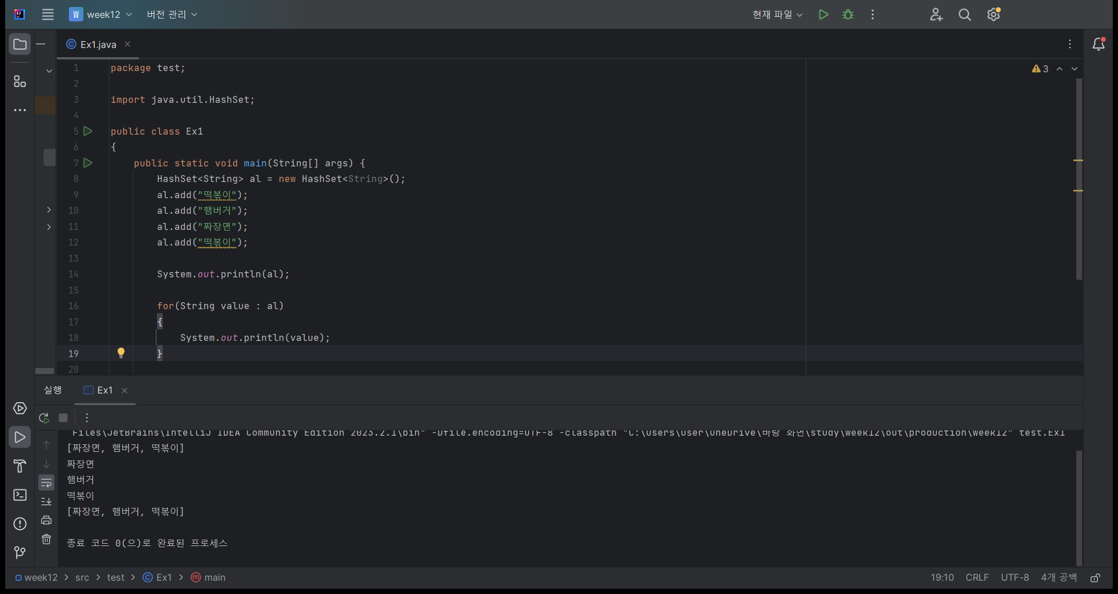
HashSet
import java.util.HashSet;

package test;
import java.util.HashSet;
public class Ex1
{
public static void main(String[] args) {
HashSet<String> al = new HashSet<String>();
al.add("떡볶이");
al.add("햄버거");
al.add("짜장면");
al.add("떡볶이");
System.out.println(al);
for(String value : al)
{
System.out.println(value);
}
System.out.println(al);
}
}
 | 중복 불가
 | HashSet<String> al = new HashSet<String>();

 | al.add("떡볶이");
 | al.add("햄버거");
 | al.add("짜장면");
 | al.add("햄버거");

 | for (String value : al) {
 |  | System.out.println(value);
 | }

 | System.out.println(al);

HashMap 1
HashMap 1
import java.util.HashMap;

package test;
import java.util.HashMap;
public class Ex2
{
public static void main(String[] args) {
HashMap<String, Integer> myLunch = new HashMap<String, Integer>();
myLunch.put("짜장면", 5000);
myLunch.put("떡볶이", 4000);
myLunch.put("햄버거", 8000);
System.out.println(myLunch);
System.out.println(myLunch.get("짜장면"));
myLunch.remove("떡볶이");
System.out.println(myLunch);
myLunch.clear();
System.out.println(myLunch);
}
}
 | HashMap<String, Integer> myLunch = new HashMap<String, Integer>();

 | key |  | value
 | 짜장면 |  | 5000
 | 떡볶이 |  | 4000
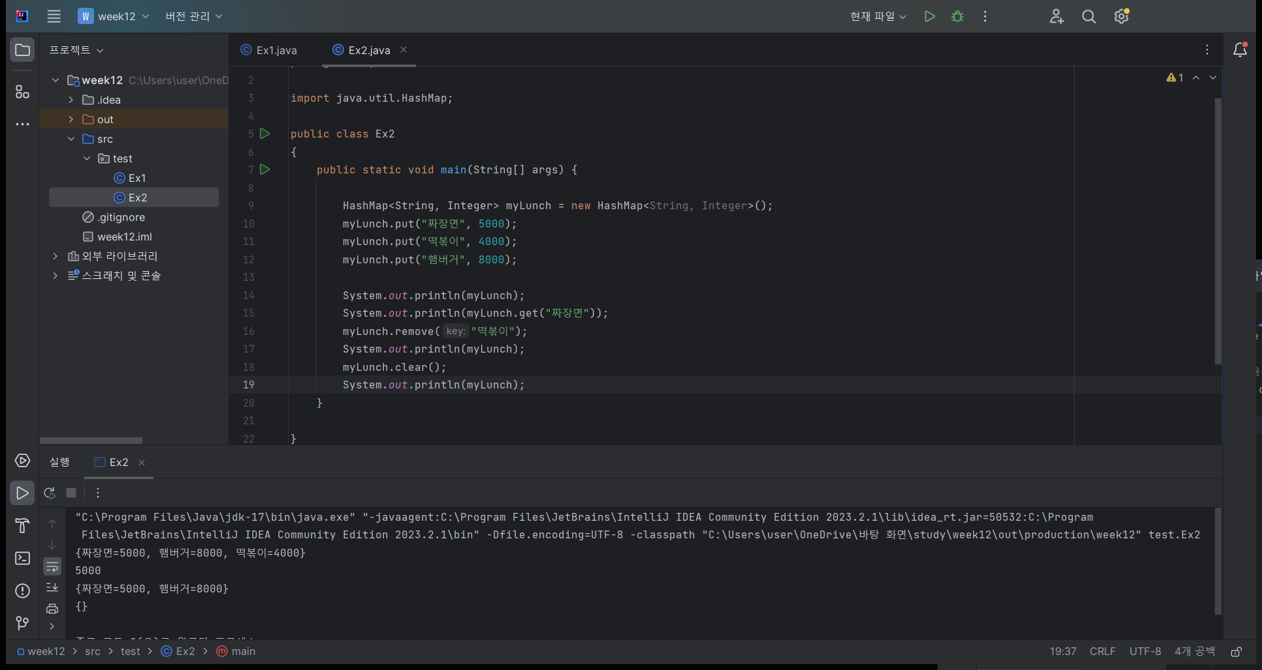
 | 햄버거 |  | 8000

 | 짜장면 | 떡볶이 | 햄버거
 | 5000 | 4000 | 8000

 | System.out.println(myLunch);
 | System.out.println(myLunch.get("짜장면"));

 | myLunch.get("짜장면") |  |  | 5000
 | myLunch.remove("떡볶이");

 | key |  | value
 | 짜장면 |  | 5000
 | 햄버거 |  | 8000

 | myLunch.clear();

 | key |  | value

HashMap 2
HashMap 2
import java.util.HashMap;

package test;
import java.util.HashMap;
import java.util.Iterator;
import java.util.Set;
public class Ex3
{
public static void main(String[] args) {
HashMap<String, Integer> myLunch = new HashMap<String, Integer>();
myLunch.put("짜장면", 5000);
myLunch.put("떡볶이", 4000);
myLunch.put("햄버거", 8000);
System.out.println(myLunch.size());
Set<String>keys = myLunch.keySet();
Iterator<String> it = keys.iterator();
while (it.hasNext())
{
String name = it.next();
int price = myLunch.get(name);
System.out.println(name+":"+price);
}
}
}
 | HashMap<String, Integer> myLunch = new HashMap<String, Integer>();
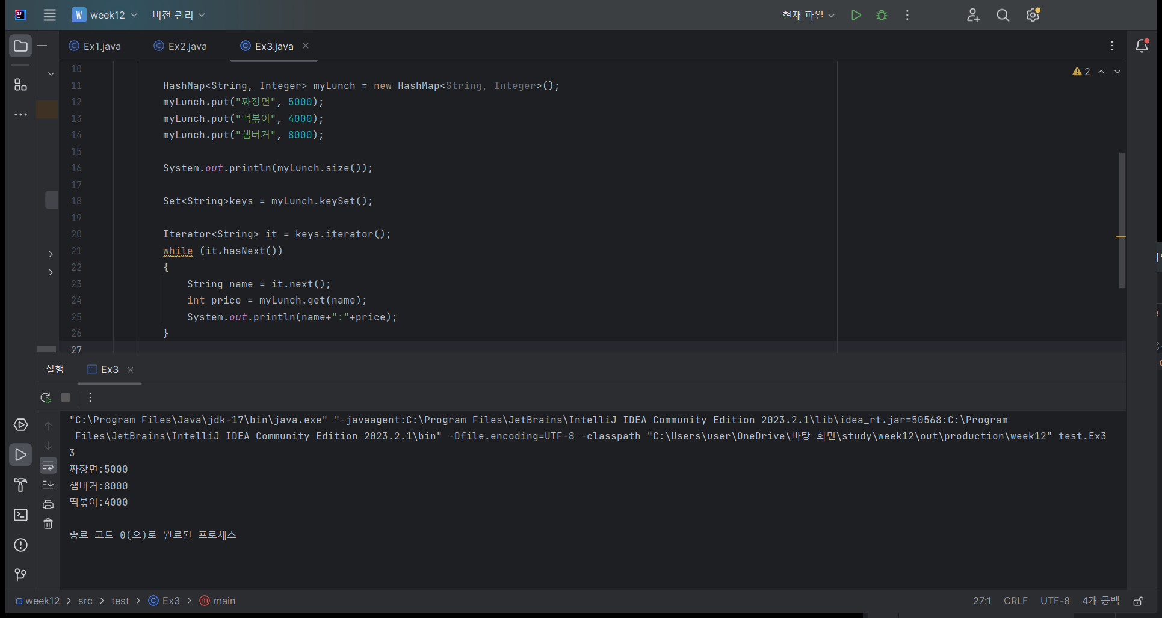
 | key |  | value
 | 짜장면 |  | 5000
 | 떡볶이 |  | 4000
 | 햄버거 |  | 8000

 | 짜장면 | 떡볶이 | 햄버거
 | 5000 | 4000 | 8000

 | System.out.println(myLunch.size());

 | // key 문자열을 가진 집합 Set 컬렉션 리턴
 | Set<String> keys = myLunch.keySet();

 | // key 문자열을 순서대로 접근할 수 있는 Iterator 리턴
 | Iterator<String> it = keys.iterator();
 | while(it.hasNext()) {
 |  | String name = it.next();
 |  | int score = myLunch.get(name);
 |  | System.out.println(name + " : " + score);
 | }

사전만들기1
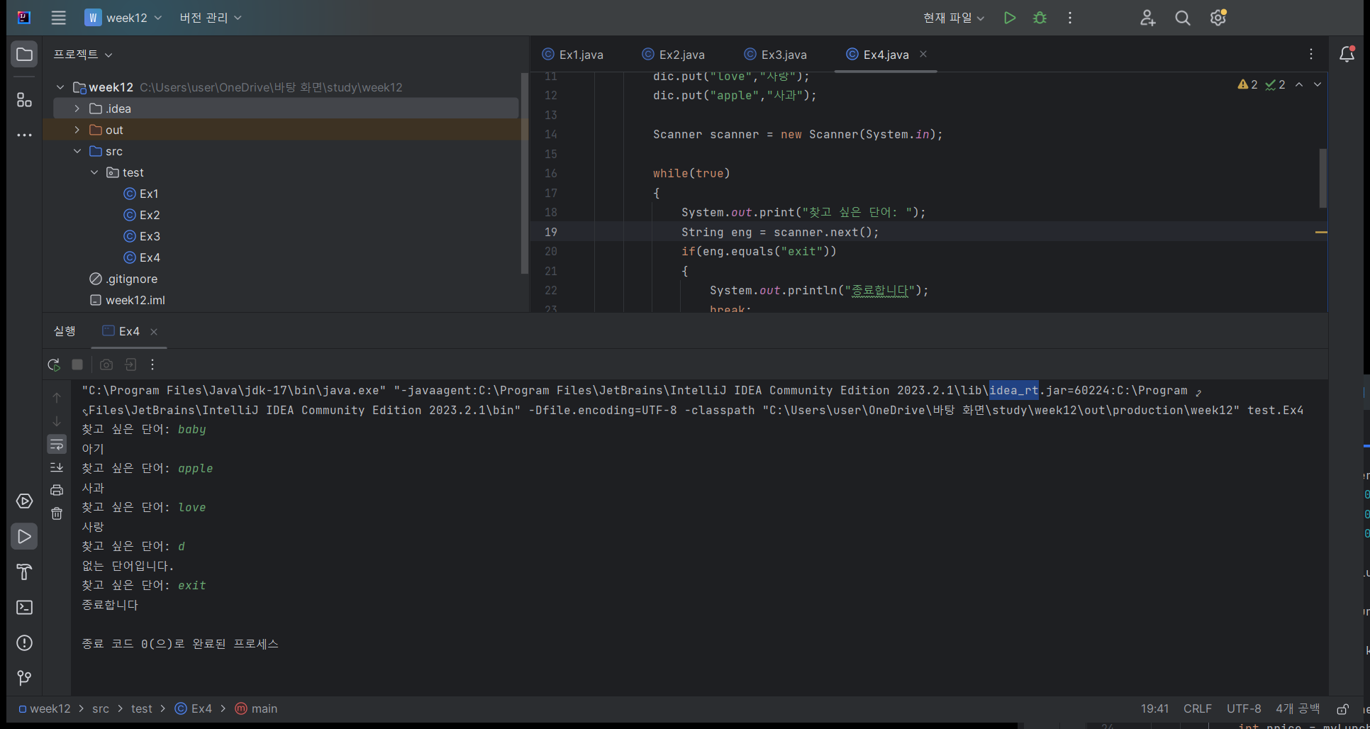
package test;
import java.util.HashMap;
import java.util.Scanner;
public class Ex4
{
public static void main(String[] args) {
HashMap<String, String> dic = new HashMap<String, String>();
dic.put("baby","아기");
dic.put("love","사랑");
dic.put("apple","사과");
Scanner scanner = new Scanner(System.in);
while(true)
{
System.out.print("찾고 싶은 단어: ");
String eng = scanner.next();
if(eng.equals("exit"))
{
System.out.println("종료합니다");
break;
}
String kor = dic.get(eng);
if(kor == null)
System.out.println("없는 단어입니다.");
else
System.out.println(kor);
}
scanner.close();
}
}

사전만들기2
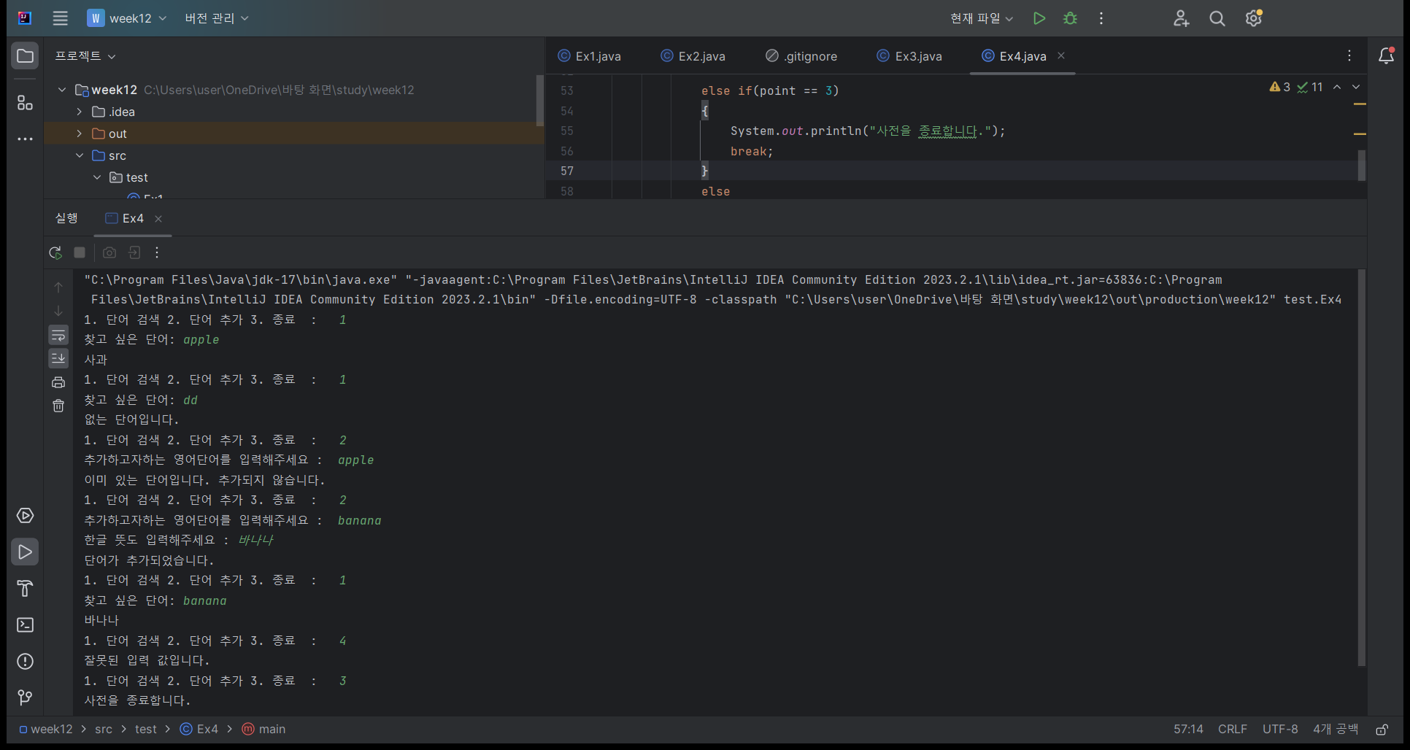
package test;
import java.util.HashMap;
import java.util.Scanner;
import java.util.Set;
public class Ex4
{
public static void main(String[] args) {
HashMap<String, String> dic = new HashMap<String, String>();
dic.put("baby","아기");
dic.put("love","사랑");
dic.put("apple","사과");
Scanner scanner = new Scanner(System.in);
while(true)
{
System.out.print("1. 단어 검색 2. 단어 추가 3. 종료 : ");
int point = scanner.nextInt();
if(point == 1)
{
System.out.print("찾고 싶은 단어: ");
String eng = scanner.next();
String kor = dic.get(eng);
if(kor == null)
System.out.println("없는 단어입니다.");
else
System.out.println(kor);
}
else if (point == 2) {
System.out.print("추가하고자하는 영어단어를 입력해주세요 : ");
String put1 = scanner.next();
if (dic.containsKey(put1))
{
System.out.println("이미 있는 단어입니다. 추가되지 않습니다.");
}
else
{
System.out.print("한글 뜻도 입력해주세요 : ");
String put2 = scanner.next();
dic.put(put1, put2);
System.out.println("단어가 추가되었습니다.");
}
}
else if(point == 3)
{
System.out.println("사전을 종료합니다.");
break;
}
else
{
System.out.println("잘못된 입력 값입니다.");
}
}
scanner.close();
}
}

HashMap 객체
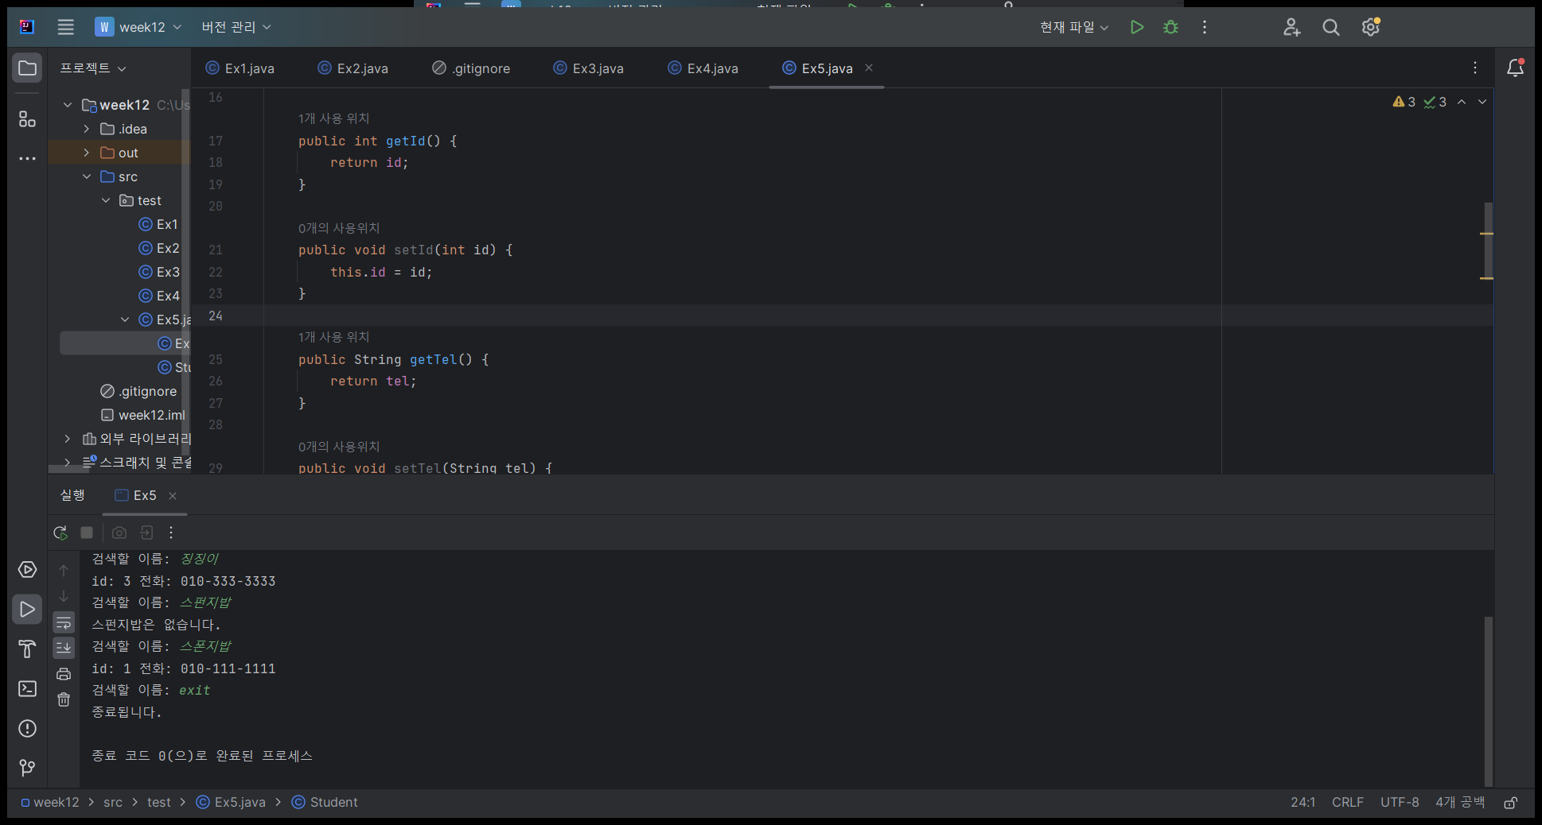
HashMap 에 객체 저장

package test;
import java.util.HashMap;
import java.util.Scanner;
class Student
{
private int id;
private String tel;
public Student(int id, String tel)
{
super();
this.id = id;
this.tel = tel;
}
public int getId() {
return id;
}
public void setId(int id) {
this.id = id;
}
public String getTel() {
return tel;
}
public void setTel(String tel) {
this.tel = tel;
}
}
public class Ex5
{
public static void main(String[] args) {
HashMap <String,Student> map = new HashMap<String,Student>();
map.put("스폰지밥", new Student(1,"010-111-1111"));
map.put("뚱이", new Student(2,"010-222-2222"));
map.put("징징이", new Student(3,"010-333-3333"));
Scanner scanner = new Scanner(System.in);
while(true)
{
System.out.print("검색할 이름: ");
String name = scanner.nextLine();
if(name.equals("exit"))
{
System.out.println("종료됩니다.");
break;
}
Student student = map.get(name);
if(student == null)
System.out.println(name +"은 없습니다.");
else
System.out.printf("id: %d 전화: %s\n",student.getId(),student.getTel());
}
scanner.close();
}
}
HashMap<String, 객체> map = new HashMap<String, 객체>();
 | class Student
 | id
 | tel
 | Student() | this.id = id;
 |  | this.tel = tel;
 | getId() | return id;
 | getTel() | return tel;

 |  |  |  | 0x100
 | key |  | value | id | 1
 | 스폰지밥 |  | 0x100 | tel | 010-111-1111
 | 뚱이 |  | 0x200 | 0x200
 | 징징이 |  | 0x300 | id | 2
 |  |  |  | tel | 010-222-22222
 |  |  |  | 0x300
 |  |  |  | id | 3
 |  |  |  | tel | 010-333-3333

 | map.put("스폰지밥",new Student(1, "010-111-1111"));

 | who | = | map.get(name);
 | 0x100 | = | map.get("스폰지밥");

StringTokenizer
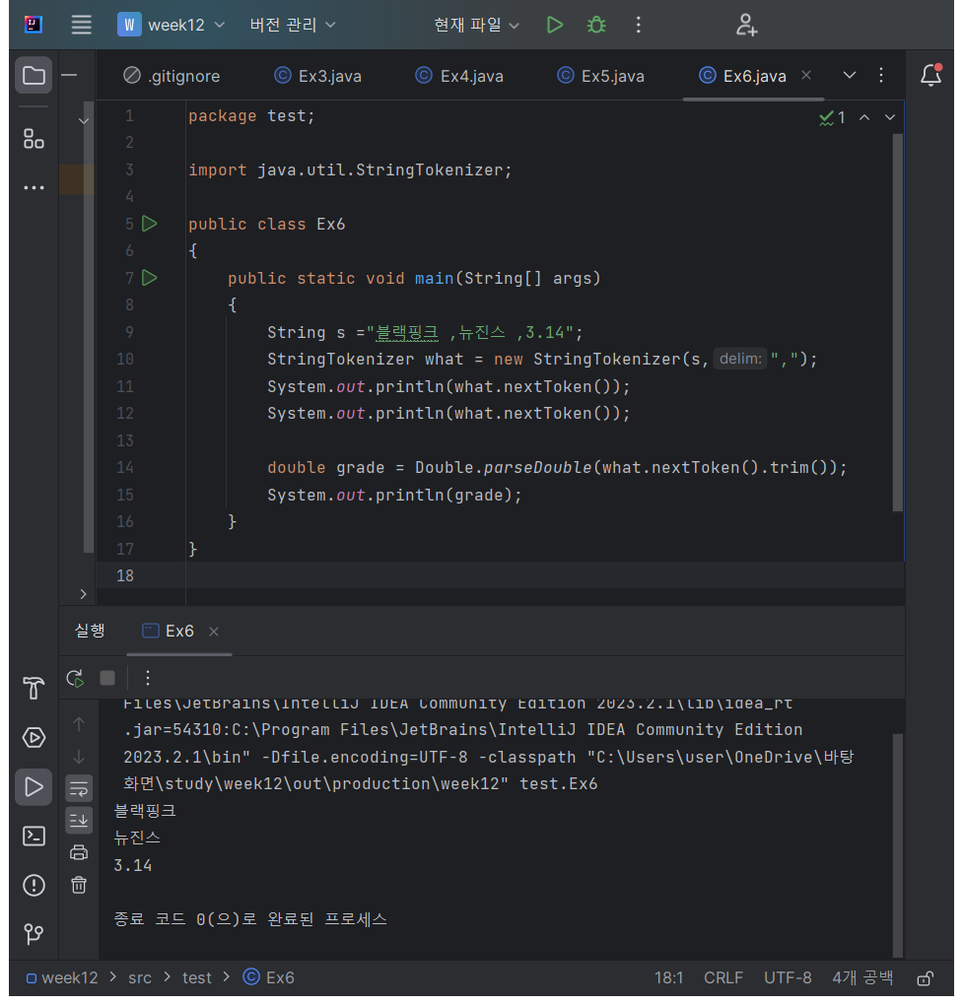
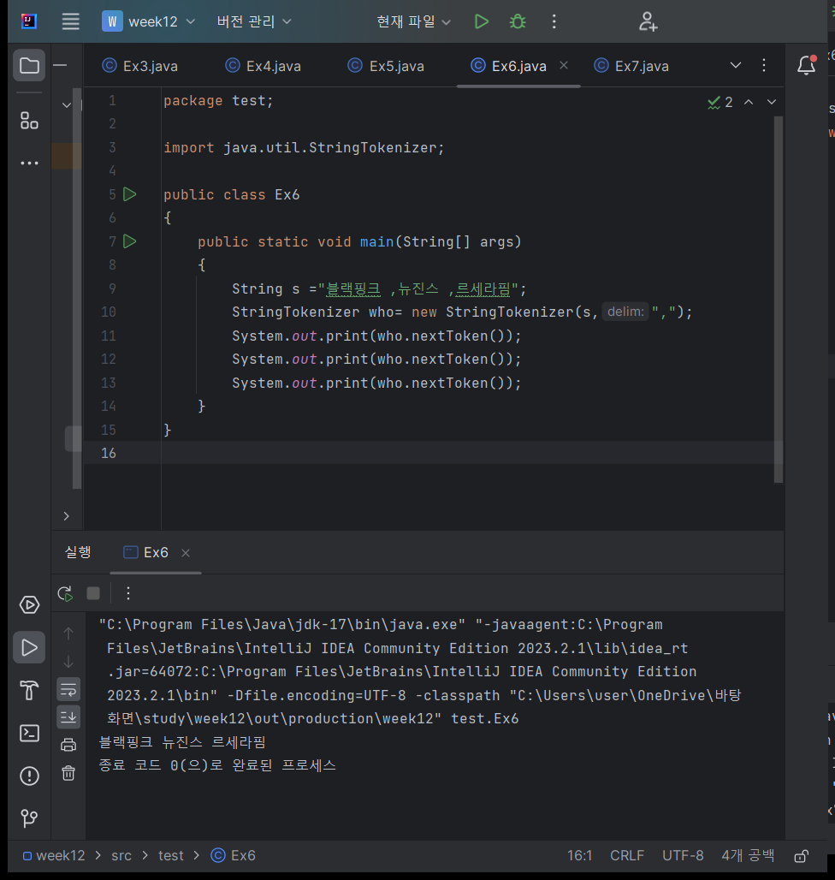
StringTokenizer

StringTokenizer 클래스를 다음과 같이 생성하고 사용할 수 있다.
문자열을 지정한 구분자로 쪼개주기 위한 클래스
StringTokenizer에 의해 쪼개진 각각의 문자열을 token이라고 부른다.

package test;
import java.util.StringTokenizer;
public class Ex6
{
public static void main(String[] args)
{
String s ="블랙핑크 ,뉴진스 ,르세라핌";
StringTokenizer who= new StringTokenizer(s,",");
System.out.print(who.nextToken());
System.out.print(who.nextToken());
System.out.print(who.nextToken());
}
}

 | String s ="블랙핑크 ,뉴진스 ,르세라핌";

 | StringTokenizer who= new StringTokenizer(s,",");

package test;
import java.util.StringTokenizer;
public class Ex6
{
public static void main(String[] args)
{
String s ="블랙핑크 ,뉴진스 ,3.14";
StringTokenizer what = new StringTokenizer(s,",");
System.out.println(what.nextToken());
System.out.println(what.nextToken());
double grade = Double.parseDouble(what.nextToken().trim());
System.out.println(grade);
}
}
 |  | Double.parseDouble | 문자열 값을 포함하는 기본 double을 반환

 |  | double grade = Double.parseDouble(what.nextToken().trim());

LinkedList
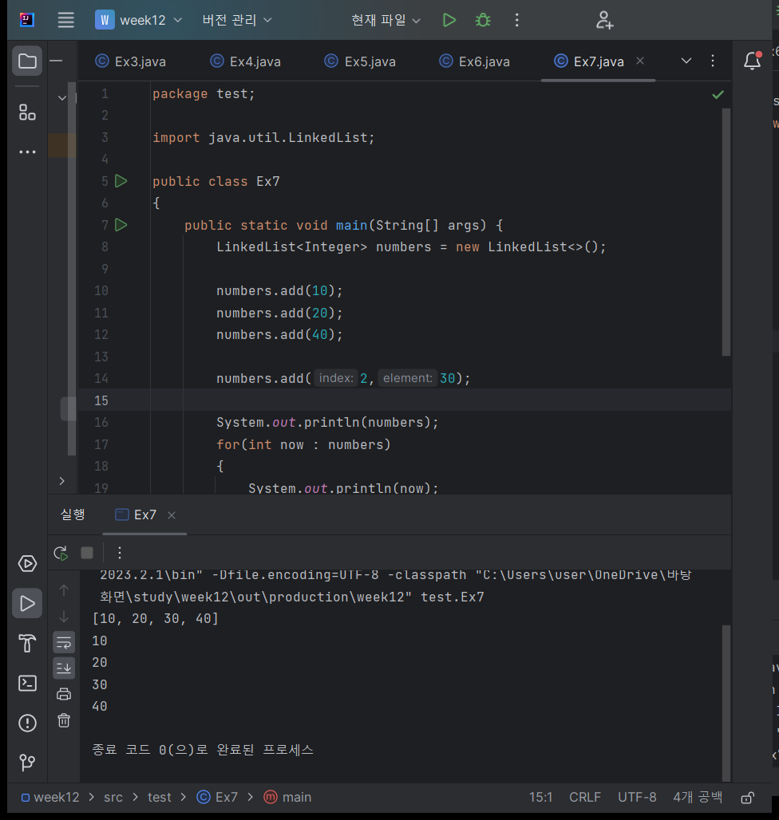
package test;
import java.util.LinkedList;
public class Ex7
{
public static void main(String[] args) {
LinkedList<Integer> numbers = new LinkedList<>();
numbers.add(10);
numbers.add(20);
numbers.add(40);
numbers.add(2,30);
System.out.println(numbers);
for(int now : numbers)
{
System.out.println(now);
}
}
}

과제
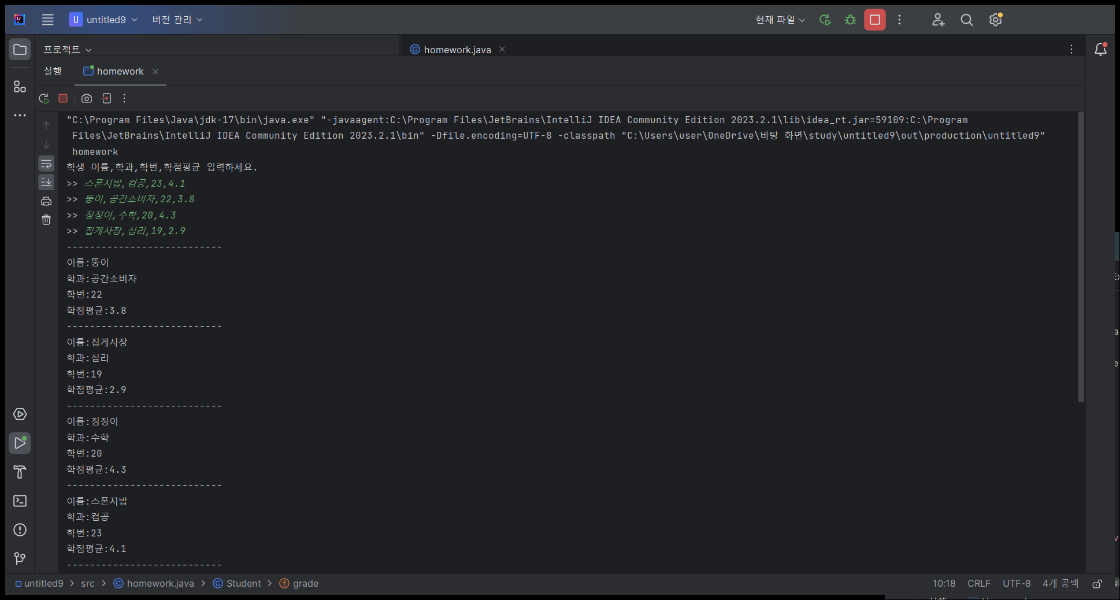
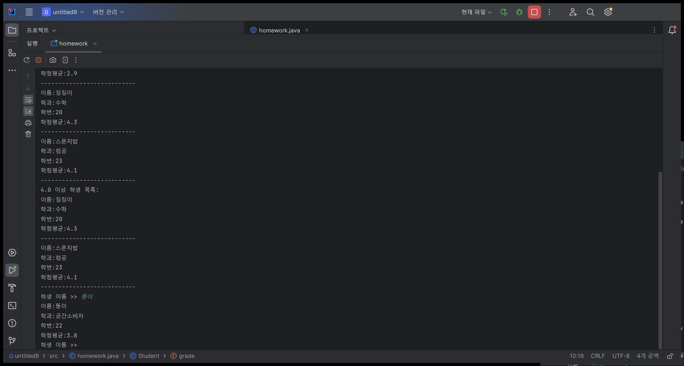
과제 | 코드 제출
학생 이름
학번
과목명
학점
위의 항목을 가진 객체를 생성하고 4명 이상의 학생을 HashMap을 이용하여 학생 이름을 입력받아 학생의 정보를 출력하는 프로그램을 작성하시오
4.0이 넘는 학생들을 추려서 출력
입력값 => 뚱이,20231115,객체지향,4.4

import java.util.HashMap;
import java.util.Map;
import java.util.Scanner;
import java.util.StringTokenizer;
class Student {
String name;
String department;
String studentNumber;
double grade;
public Student(String name, String department, String studentNumber, double grade) {
this.name = name;
this.department = department;
this.studentNumber = studentNumber;
this.grade = grade;
}
@Override
public String toString() {
return String.format("이름:%s\n학과:%s\n학번:%s\n학점평균:%.1f", name, department, studentNumber, grade);
}
public boolean isHighAchiever() {
return grade >= 4.0;
}
}
public class homework {
public static void main(String[] args) {
Scanner scanner = new Scanner(System.in);
Map<String, Student> studentMap = new HashMap<>();
System.out.println("학생 이름,학과,학번,학점평균 입력하세요.");
for (int i = 0; i < 4; i++) {
System.out.print(">> ");
String input = scanner.nextLine();
StringTokenizer tokenizer = new StringTokenizer(input, ",");
String name = tokenizer.nextToken().trim();
String department = tokenizer.nextToken().trim();
String studentNumber = tokenizer.nextToken().trim();
double grade = Double.parseDouble(tokenizer.nextToken().trim());
Student student = new Student(name, department, studentNumber, grade);
studentMap.put(name, student);
}
System.out.println("---------------------------");
for (Student student : studentMap.values()) {
System.out.println(student.toString());
System.out.println("---------------------------");
}
System.out.println("4.0 이상 학생 목록:");
for (Student student : studentMap.values()) {
if (student.isHighAchiever()) {
System.out.println(student.toString());
System.out.println("---------------------------");
}
}
while (true) {
System.out.print("학생 이름 >> ");
String studentName = scanner.nextLine();
if (studentMap.containsKey(studentName)) {
System.out.println(studentMap.get(studentName).toString());
} else {
System.out.println("해당 학생 이름을 찾을 수 없습니다.");
}
}
}
}

